2-baux_maisons
Forme universelle (non-normalisée)
baux_maisons
id | nom_client | num_propriete | adresse_proprio | debut_bail | fin_bail | montant_location | num_propriétaire | nom_proprio
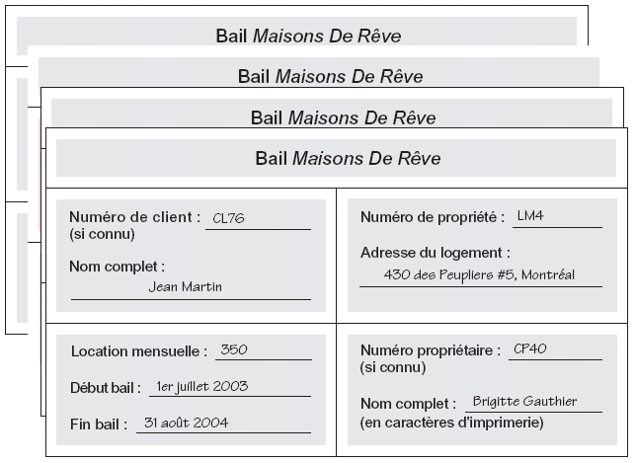
CL76 | Jean Martin | LM4 LM16 | 430 des peupliers #5, Montréal; 911 de l'aéroport #1809, Montréal | 2003-07-01 2004-09-01 | 2004-08-31 2005-09-01 | 350 450 | CP40 CP93 | Brigitte Gauthier Guy Lacasse
CL56 | Oscar Meier | LM4 LM36 LM16 | 430 des peupliers #5, Montréal; 1780 boul. central #210, Montréal; 911 de l'aéroport #1809, Montréal | 2002-09-01 2003-10-10 2005-11-01 | 2003-06-10 2004-12-01 2006-08-10 | 350 375 450 | CP40 CP93 CP93 | Brigitte Gauthier Guy Lacasse Guy Lacasse

Q1: mettre en 1NF. Quelles sont les règles, pourquoi c'est en 1NF?
Q2: Mettre en 2NF. Quelles sont les règles, pourquoi c'est en 2NF?
Q3: Mettre en 3NF. Quelles sont les règles, pourquoi c'est en 3NF?

Pour toutes les questions: ajouter les clés primaires et clés étrangères. Naturelles ou artificielles?
Pour toutes les questions: mettre une flèche d'une FK vers la PK qu'elle pointe

 |  |  |  |  |  |  |  |  | source du schéma: université Laval

6-factures
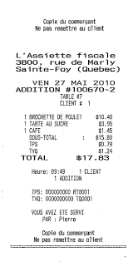
Récolter les informations sur une facture quelconque. Faire la table sous forme universelle avec des valeurs à l'intérieur (inventées et cohérentes)
Faire ensuite les forme 1NF, 2NF jusqu'à 3NF

